Recupero
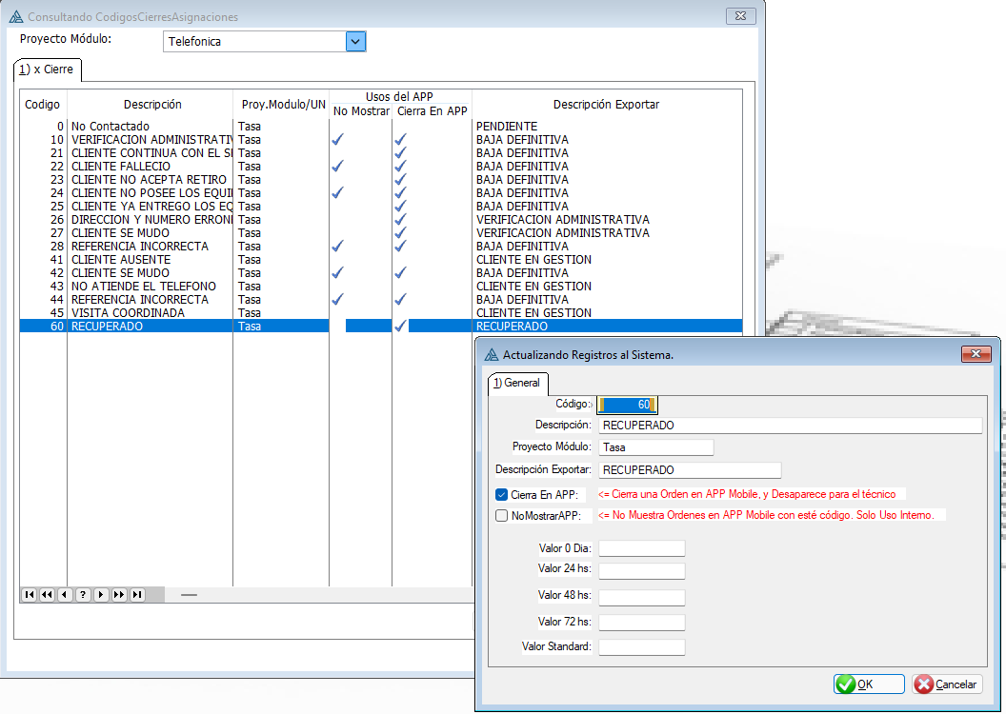
Use ObrasOt
Select userid,proyectomodulo from AsignacionesOTs
where UserID=29 and ESTADOGAOS<>'EJB'
group by UserID,PROYECTOMODULO

